機能設計・機能展開図
機能設計/機能展開図 |  | 機能から必要な関数を検討
 | :製作した処理
開発ツール: GitMind | :余裕があれば製作する処理 | ＞＞成績表ツール
https://gitmind.com/app/doc/d681754992
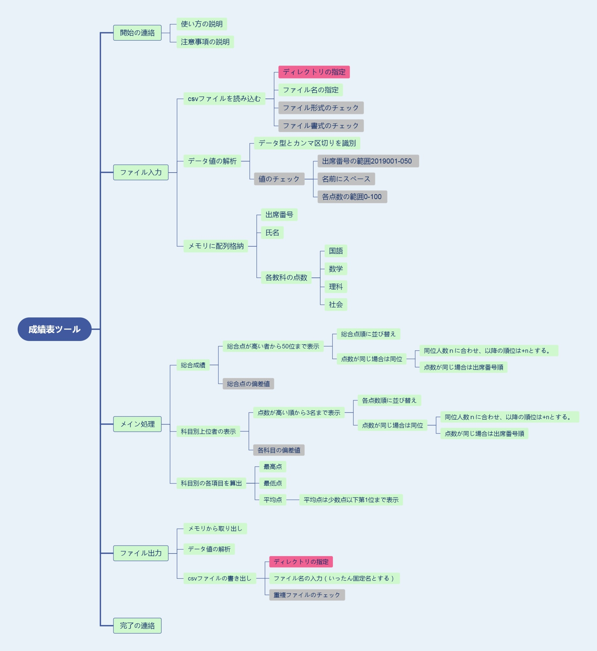
 |  | 親 | 子 | 孫 | 孫2 | 孫3 | 関数
 |  | 開始の連絡 | 使い方の説明 |  |  |  | printf
 |  |  | 注意事項の説明 |  |  |  | ↑
 |  | ファイル入力 | csvファイルを読み込む | ディレクトリの指定 |  |  | openFile(void)
 |  |  |  | ファイル名の指定 |  |  | scanf
 |  |  |  | ファイル形式のチェック |  |  | chackFile
 |  |  |  | ファイル書式のチェック |  |  | chackForm
 |  |  | データ値の解析 | データ型とカンマ区切りを識別 |  |  | openFile(void)
 |  |  |  | 値のチェック | 出席番号の範囲2019001-050 |  | chackValue
 |  |  |  |  | 名前にスペース |  | ↑
 |  |  |  |  | 各点数の範囲0-100 |  | ↑
 |  |  | メモリに配列格納 | 出席番号 |  |  | openFile(void)
 |  |  |  | 氏名
 |  |  |  | 各教科の点数 | 国語
 |  |  |  |  | 数学
 |  |  |  |  | 理科
 |  |  |  |  | 社会
 |  | メイン処理 | 総合成績 | 総合点が高い者から50位まで表示 | 総合点順に並び替え |  | sortTotal_score

 |  |  |  |  | 点数が同じ場合は同位 | 同位人数ｎに合わせ、以降の順位は+nとする。
 |  |  |  |  |  | 点数が同じ場合は出席番号順
 |  |  |  | 総合点の偏差値 |  |  | deviationValue
 |  |  | 科目別上位者の表示 | 各点数順に並び替え | 点数が高い順から3名まで表示 |  | sort(各科目名)_score
 |  |  |  |  | 点数が同じ場合は同位 | 同位人数ｎに合わせ、以降の順位は+nとする。
 |  |  |  |  |  | 点数が同じ場合は出席番号順
 |  |  |  | 各科目の偏差値 |  |  | deviationValue
 |  |  | 科目別の各項目を算出 | 最高点 |  |  | (各科目名)Data
 |  |  |  | 最低点
 |  |  |  | 平均点 | 平均点は少数点以下第1位まで表示
 |  | ファイル出力 | メモリから取り出し |  |  |  | closeFile
 |  |  | データ値の解析
 |  |  | csvファイルの書き出し | ディレクトリの指定
 |  |  |  | ファイル名の入力
 |  |  |  | 重複ファイルのチェック |  |  | chackFile
 |  | 完了の連絡 |  |  |  |  | printf

